策划表格
一、内网安装工具和环境
 | 1.安装导表工具
 |  | 内网在“FTP10.10.242.22/2019青空之刃（总文件）/程序部门”路径下找到“Python37.rar”文件
 |  | 将“Python37.rar”解压后，放置在不带中文路径下，例如：D盘

 | 2.修改运行环境（如下图所示）
 |  | 右键桌面“计算机”，点开“属性”
 |  | 点击“高级系统设置”，弹出系统属性弹窗
 |  | 点击“环境变量”，弹出环境变量弹窗
 |  | 找到“Path”并双击，展开编辑系统变量弹窗
 |  | 在最后加上“;D:\Python37”，即你安装这个文件的路径，如果放C盘就是C
 |  | 点击“确定”，搞定
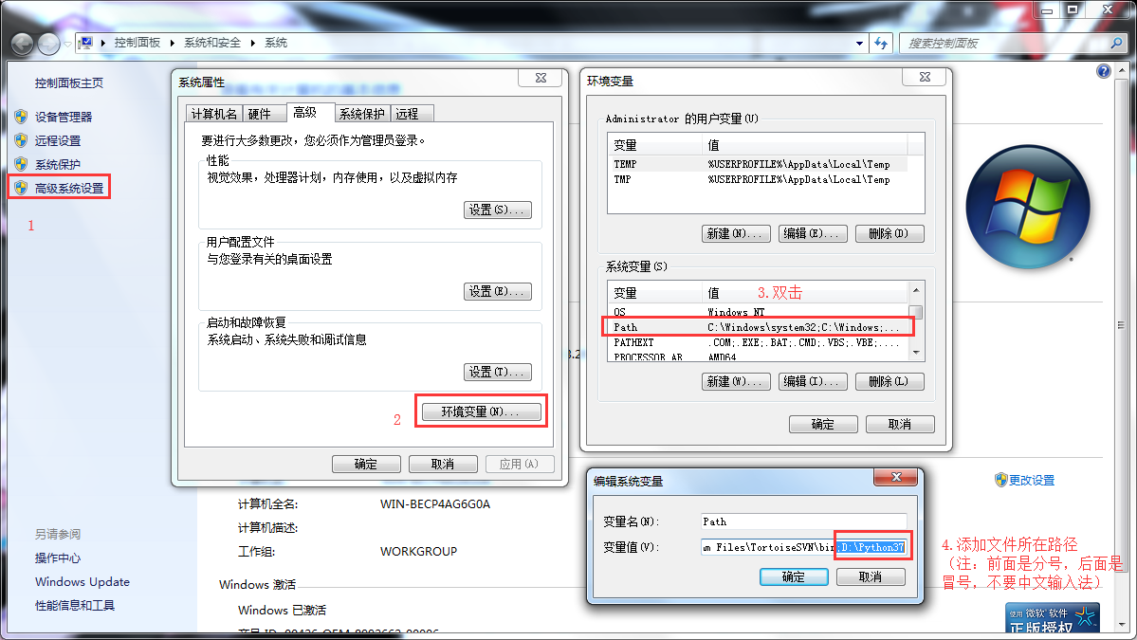

 | 3.检测是否环境配置成功
 |  | 按"Ctrl+R"，输入"cmd"，点"确定", 打开 "命令提示符"
 |  | 输入"python"，然后按"Enter"
 |  | 看python是否正常运行,如果未能成功，请继续检查以上步骤是否正确！

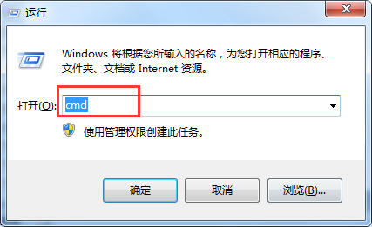
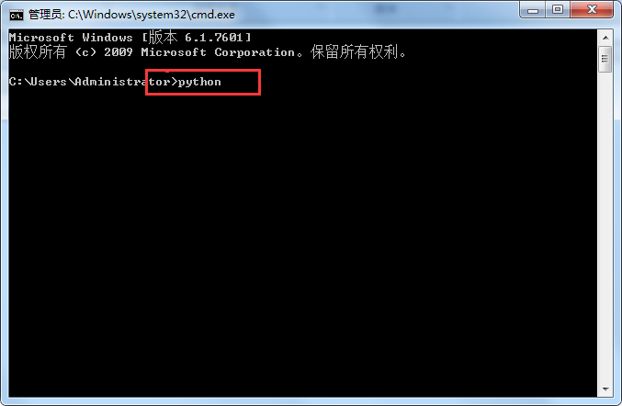

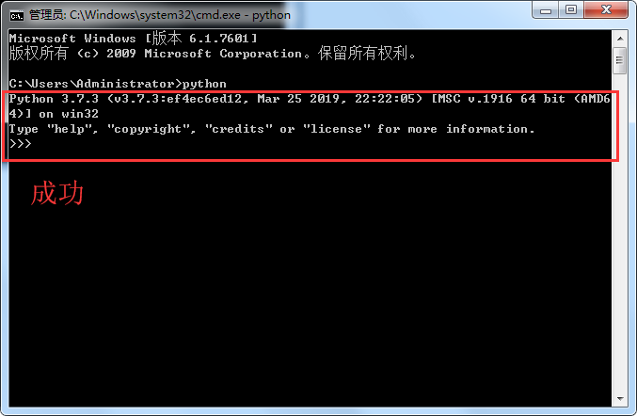
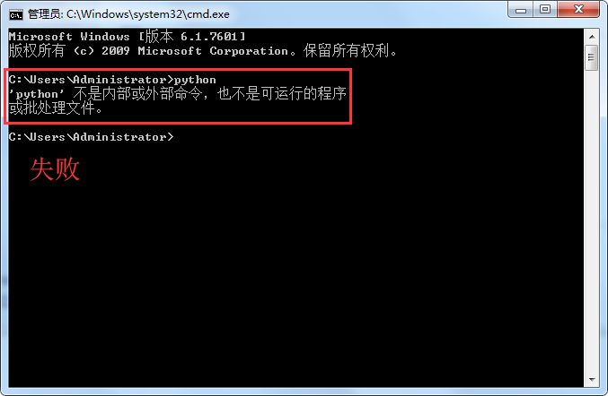

二、策划表格说明
 | 1.策划表格SVN地址——https://192.168.1.200/svn/arkSlk/trunk（独立于工程的地址）
 | 2.表格有两个路径——
 |  | ExcelTable（xlsx格式，策划在此改表）
 |  | out（通过导表工具，导出程序需要的格式）
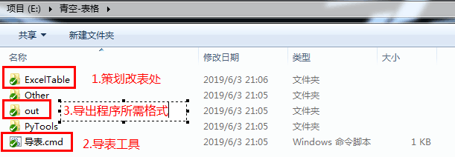

三、改表传表流程
 | 1.更新SVN，修改“ExcelTable”里的表格内容
 | 2.点击导表工具导出程序格式，检查是否报错
 | 3.一切正常后上传“ExcelTable”里的修改过的表格，“out”文件夹里的不要上传
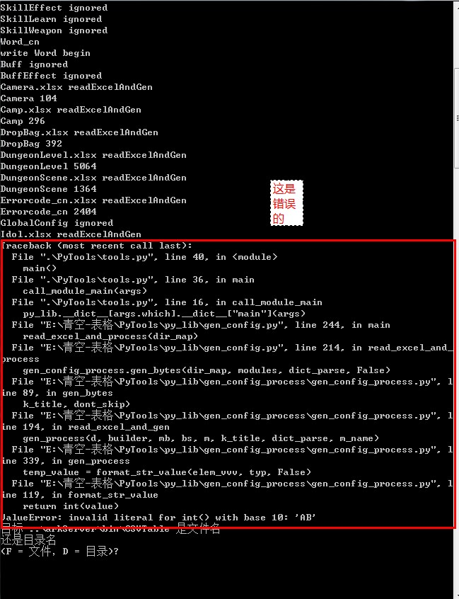
 |  | 报错参考
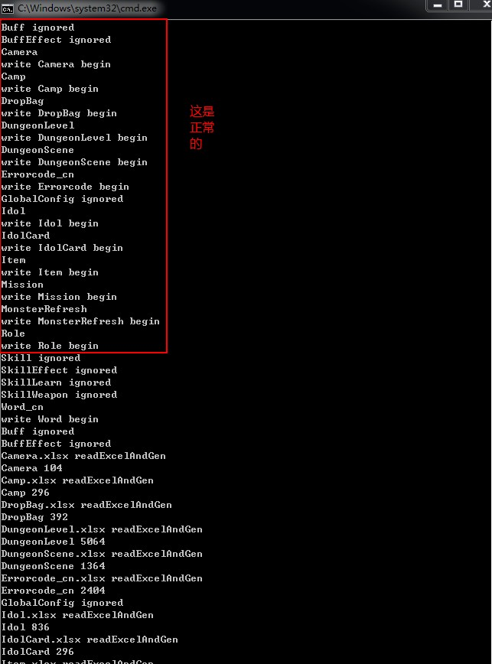

四、建表说明
 | 1.策划案里给出表结构，建表时先和程序沟通清楚，字段名、字段类型、临时数据可以先填一版
 | 2.程序理解需求后，确认表结构，可以修正字段名、字段类型等内容
 | 3.表格命名规则：
 |  | A.同类表格前缀一样，便于查找
 |  |  | 例：道具表（Item）、装备表（ItemEquip）、核心表（ItemGem）
 |  | B.表格名首写字母必须大写
 |  | C.表里的字段名不能与表格名冲突
 |  | D.sheet名和文件名要一致（这是区分大小写的），不一致的sheet会被忽略（反例如下图）
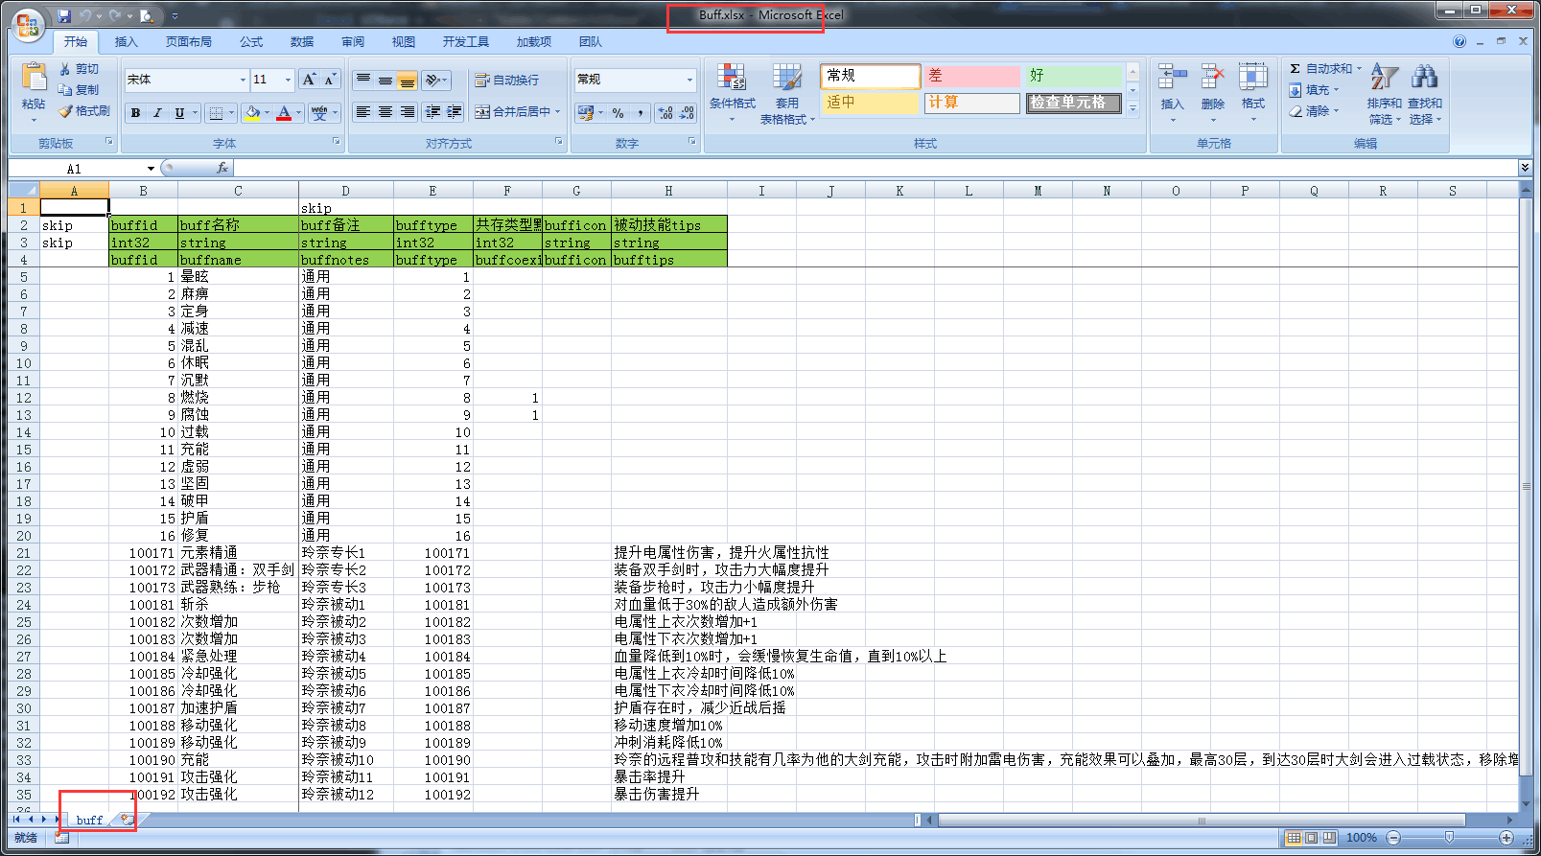

 | 4.表格空首行和首列，注释和字段类型前面加“skip（代表程序不读）”
 | 5.字段命名规则：多个单词组成的字段，单词首写字母要大写；简称只有首写字母大写（既有的不用改了）
 |  | 例子：Id、CardName、Lv
 | 6.所有表的第一个字段都以Id开头（程序读表的时候默认读的都是Id）
 |  | 例子：字段名都改成“Id”，而不是“CardID”

五、多语言配表规则
 | 1.未来需要翻译的字段名，后面加“TRTR”
 |  | 例子：“IdolName”需要改成“IdolNameTRTR”

六、字段类型说明
 | 1.int32：整数（例子：123）
 | 2.sint32：负数整数（例子：-1-2-3）
 |  | 负数的小数直接用float
 | 3.float：浮点，小数（例子：1.3）
 | 4.string：字符串，文字（例子：文字）
 | 5.[int32]：数组（例子：1|2|3）
 | 6.[{int32}]：数组中的数组（例子：1:2|3:4|5:6）
 |  | 可以参考“DungeonLevel”表

七、资源路径规则
 | 1.比如饰品ID中的一个字段是饰品路径
 |  | 字段类型填：string
 |  | 内容必须小写，即使文件夹和资源名有大写，在配置中都要小写
 |  |  | 例1：accessories/1001/100121104
 |  |  | 例2：uitexture/roleicon/role_1001

八、表格说明

 | 表名 |  |  | 注释
 | Role |  |  | 角色表,角色配置总表
 | RoleState |  |  | 角色状态表,定义了角色的状态,以及各状态下调用什么动作和特效和音效
 | RoleBullet |  |  | 子弹表,子弹因为其有单独的参数,故单独配置一张表,本身也作为一个Role,故与RoleID不可重复
 | Ai |  |  | Ai表,Role配置了AiID则会调用这张表
 | Camp |  |  | 战斗阵营关系表,规定了战斗中的敌我关系,Role表里配置了阵营则会调这张表
 | Animation |  |  | 动作表,配置调用的动作路径,Role表里配置对应的Animation ID
 | AnimationConfig |  |  | 动作融合表,配置进入前动作和进入后动作的融合参数
 | Effect |  |  | 特效表,配置特效路径和相关参数,需要用到特效的都要填这个特效ID
 | Audio |  |  | 音效表,配置音效相关参数
 | Skill |  |  | 技能表,配置技能的通用参数
 | SkillEffect |  |  | 技能逻辑表,配置技能的具体效果(效果见外网SVN技能填写说明)
 | SkillLearn |  |  | 配置角色具体装备了哪几个技能
 | SkillWeapon |  |  | 配置角色的武装和武装技能,以及是否可以移动攻击,蓄力攻击,之后会整合进SkillLearn表
 | Buff |  |  | Buff表,配置Buff的相关参数
 | BuffEffect |  |  | Buff逻辑表,配置Buff的具体效果
 | Element |  |  | 元素属性压制系数表
 | DungeonLevel |  |  | 关卡配置表
 | DungeonScene |  |  | 场景表
 | MonsterRefresh |  |  | 刷怪表
 | GlobalConfig |  |  | 战斗通用参数
 | Mail |  |  | 邮件表
 | HomeBuilding |  |  | 家园建筑配置表
 | HomeGirlsEvent |  |  | 家园妹子事件刷新概率表
 | HomeGirlsEventRefresh |  |  | 家园妹子事件每日刷新次数&间隔时长表
 | HomeGirlsEventRefreshTime |  |  | 家园事件刷新时间段表
 | HomeRoleModelState |  |  | 家园模型（服饰+默认动作库）表
 | HomeRoleAction |  |  | 家园行为反馈资源索引表
 | HomeRoleInteractNurture |  |  | 家园调教模式行为反馈表
 | HomeRoleInteractOutside |  |  | 家园-妹子（视觉&听觉）敏感区反馈表
 | HomeGiftValue |  |  | 家园礼物价值表
 | HomeRoleMood |  |  | 家园心情表
 | HomeRoleFetter |  |  | 家园羁绊表
 | HomeRoleBuildingPatrol |  |  | 家园-妹子巡逻表
 | Level |  |  | 等级表
 | HeadIcon |  |  | 头像表
 | RandomName |  |  | 随机名字表

